Запуск приложения
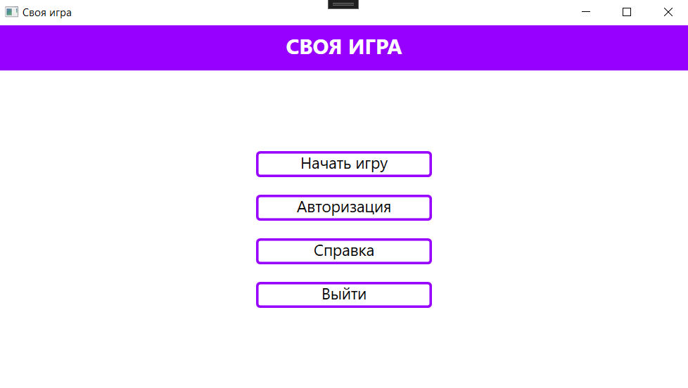
Дата теста | 2024-10-25
Приоритет тестирования | Высокий
(Малый / Средний / Высокий)
Заголовок / название теста | Проверка запуска программы
Резюме испытания | Проверить, корректно ли запускается программа
Шаги тестирования | 1. Запусть программу;
 | 2. проверить наличие основного окна на экране.
Данные тестирования | -
 | -
Ожидаемый результат | Запуск программы без ошибок
Фактический результат | Программа запустилась без ошибок
Статус (Pass/Fail) | Pass

Игра
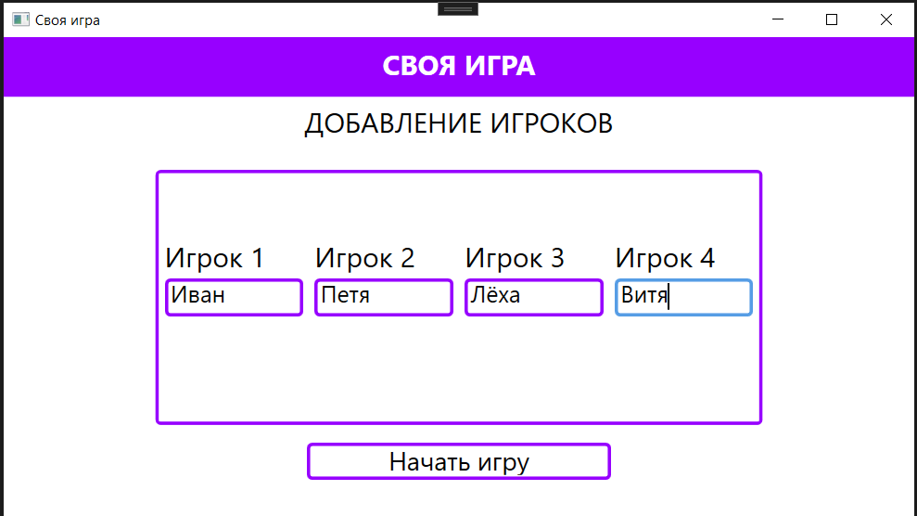
Дата теста | 2024-10-25
Приоритет тестирования | Высокий
(Малый / Средний / Высокий)
Заголовок / название теста | Добавление игроков
Резюме испытания | Проверка корректного ввода имен игроков
Шаги тестирования | 1. Нажатие на кнопку "Начать игру";
 | 2. ввод имени в поле для ввода "Игрок 1";
 | 3. ввод имени в поле для ввода "Игрок 2";
 | 4. ввод имени в поле для ввода "Игрок 3";
 | 6. нажатие на кнопку "Начать игру".
Данные тестирования | 1. Имя игрока 1 "Иван";
 | 2. имя игрока 2 "Петя";
 | 3. имя игрока 3 "Лёха";
Ожидаемый результат | Корректная регистрация игроков в игру.
Фактический результат | Регистрация без ошибок
Статус (Pass/Fail) | Pass

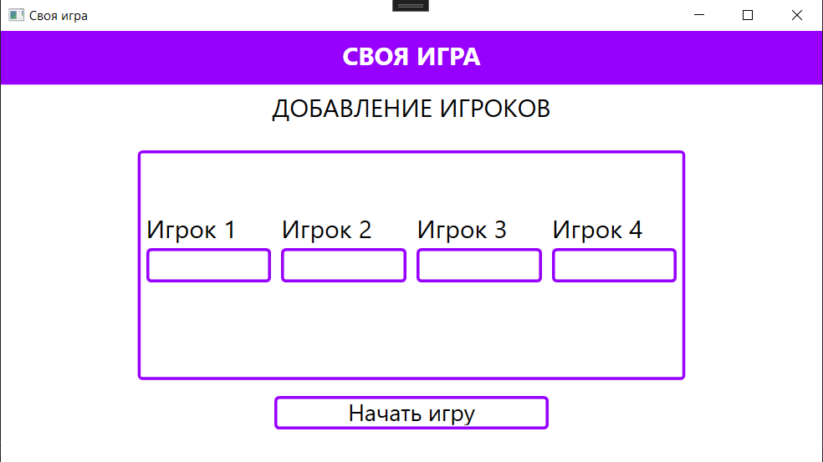
Даты теста | 2024-10-25
Приоритет тестирования | Высокий
(Малый / Средний / Высокий)
Заголовок / название теста | Добавление игроков с некорректными данными
Резюме испытания | Проверить возможность регистрации игроков с неправильно введеными именами игроков
Шаги тестирования | 1. Нажатие на кнопку "Начать игру";
 | 2. оставить поля для ввода пустыми;
 | 3. нажатие на кнопку "Начать игру".
Данные тестирования | -
Ожидаемый результат | Переход на следующую страницу не осуществился и уведомление об ошибке
Фактический результат | Игра началась без игроков
Статус (Pass/Fail) | Fail

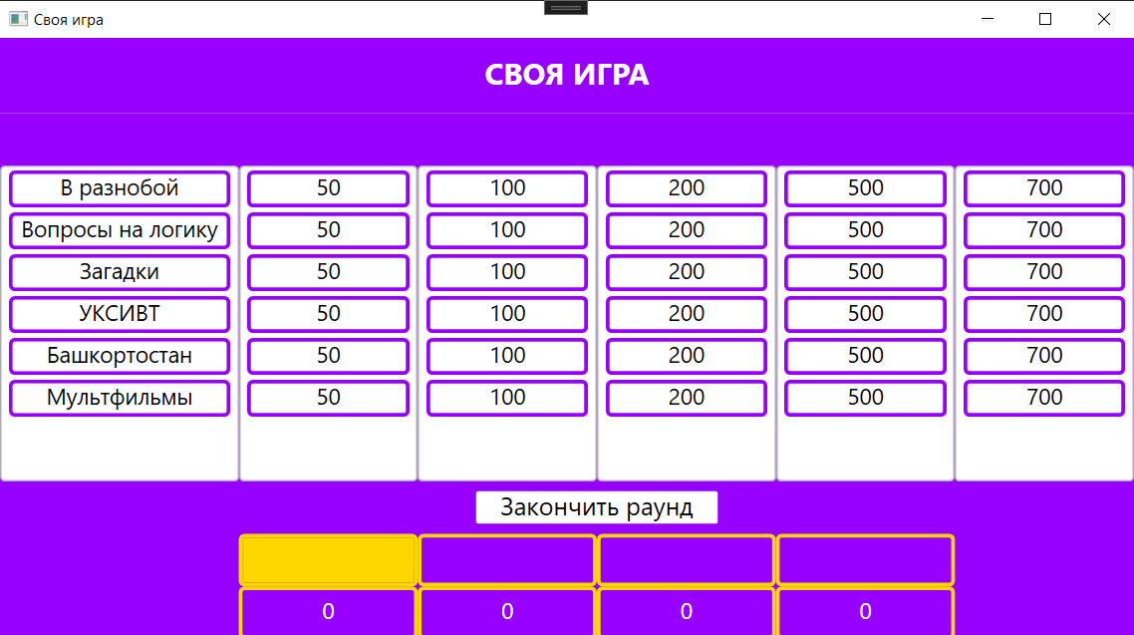
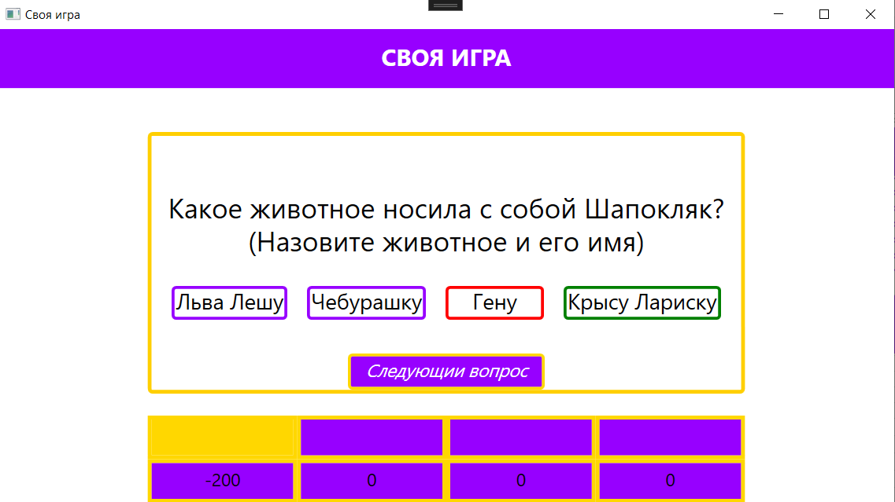
Дата теста | 2024-10-25
Приоритет тестирования | Высокий
(Малый / Средний / Высокий)
Заголовок / название теста | Выбор вопроса и ответ
Резюме испытания | Проверка на ошибки при выборе вопроса и ответа на него
Шаги тестирования | 1. Начать игру;
 | 2. выбор темы вопроса;
 | 3. выбор стоимости вопроса;
 | 4. выбор варианта ответа.
Данные тестирования | -
Ожидаемый результат | Выбор вопроса и ответа без ошибок
Фактический результат | Выбор вопроса и ответа без ошибок
Статус (Pass/Fail) | Pass

Дата теста | 2024-10-25
Приоритет тестирования | Высокий
(Малый / Средний / Высокий)
Заголовок / название теста | Смена раунда
Резюме испытания | Проверка смены раунда после ответа на все вопросы
Шаги тестирования | 1. Начать игру;
 | 2. ответить на все вопросы в первом раунде.
Данные тестирования | -
Ожидаемый результат | Автоматический переход на страницу с итогами раунда
Фактический результат | Для завершения раунда требуется нажать на кнопку
Статус (Pass/Fail) | Fail

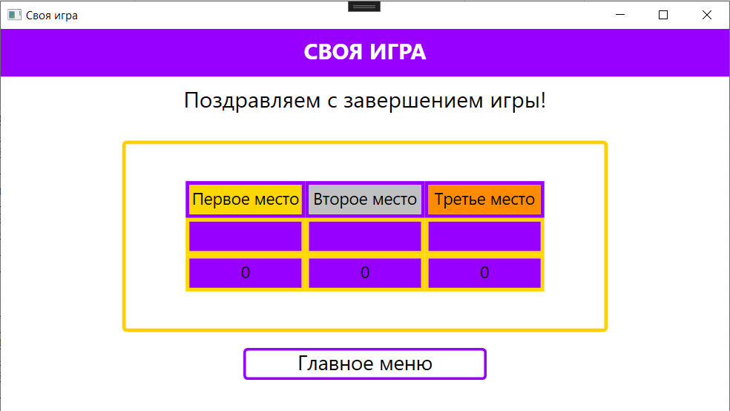
Дата теста | 2024-10-25
Приоритет тестирования | Высокий
(Малый / Средний / Высокий)
Заголовок / название теста | Завершение раунда
Резюме испытания | Проверка кнопки "Закончить раунд"
Шаги тестирования | 1 Начать игру;
 | 2 нажатие на кнопку "Закончить раунд".
Данные тестирования | -
Ожидаемый результат | Конец раунда и отображение итогов
Фактический результат | Конец раунда и отображение итогов
Статус (Pass/Fail) | Pass

Администратор
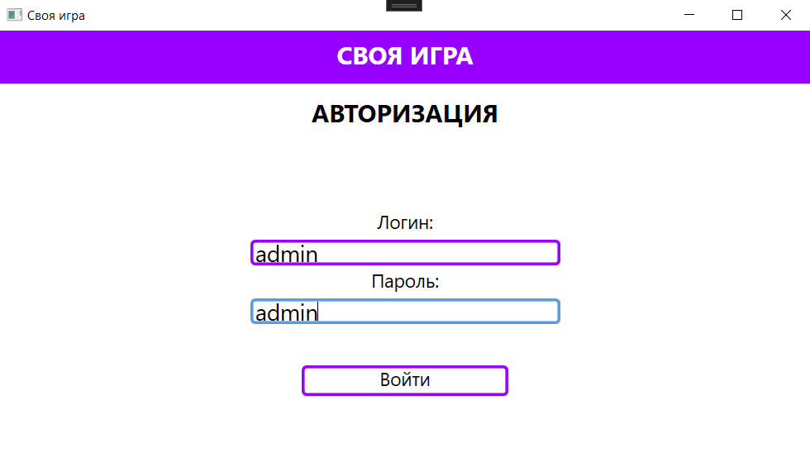
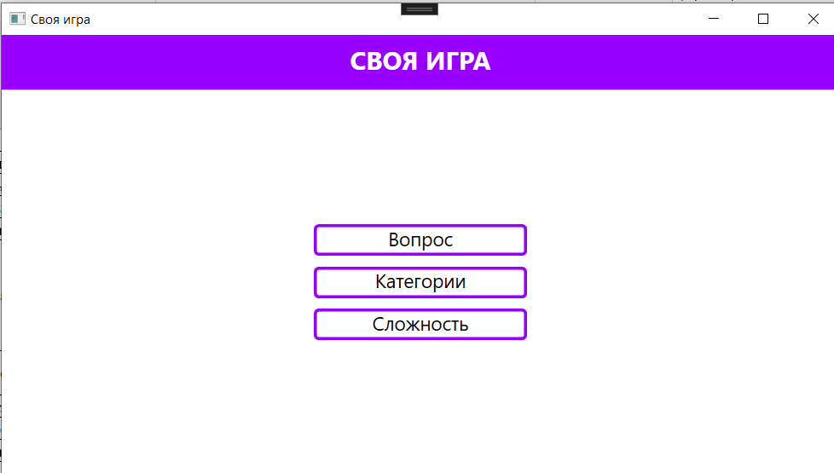
Дата теста | 2024-10-25
Приоритет тестирования | Высокий
(Малый / Средний / Высокий)
Заголовок / название теста | Проверка авторизации для администратора
Резюме испытания | Проверить корректность работы авторизации с корректными данными
Шаги тестирования | 1. Запуск программы;
 | 2. нажатие на кнопку "Авторизация";
 | 3. ввод логина в поле для ввода "Логин";
 | 4. ввод пароля в поле для ввода "Пароль";
 | 5. нажатие на кнопку "Войти".
Данные тестирования | 1. Логин "admin";
 | 2. пароль "admin".
Ожидаемый результат | Переход на страницу администратора
Фактический результат | Успешная авторизация и переход на страницу администратора
Статус (Pass/Fail) | Pass

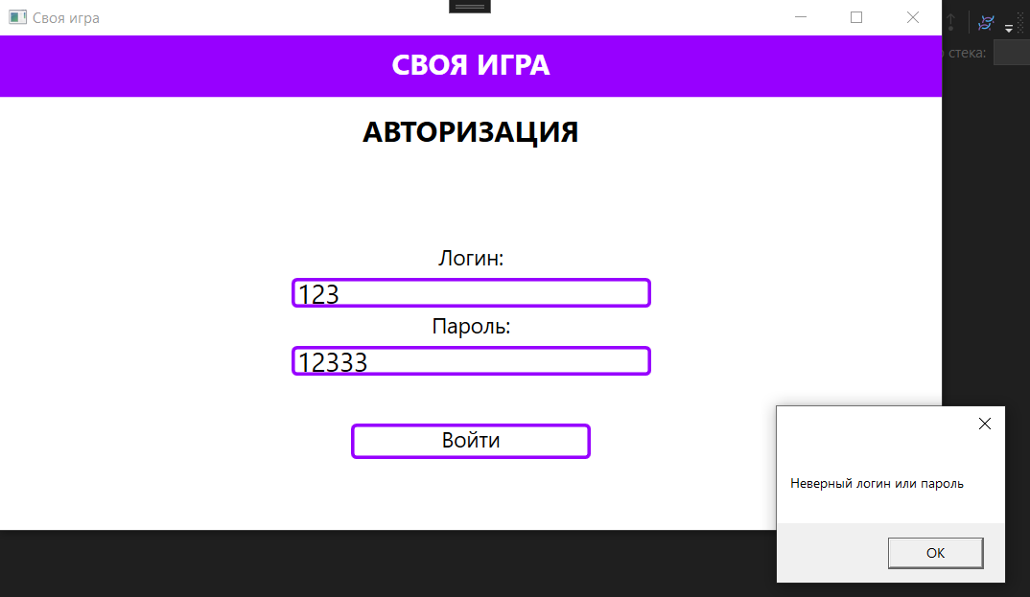
Дата теста | 2024-10-25
Приоритет тестирования | Высокий
(Малый / Средний / Высокий)
Заголовок / название теста | Проверка авторизации для администратора
Резюме испытания | Проверить корректность работы авторизации с некорректными данными
Шаги тестирования | 1. Запуск программы;
 | 2. нажатие на кнопку "Авторизация";
 | 3. ввод логина в поле для ввода "Логин";
 | 4. ввод пароля в поле для ввода "Пароль";
 | 5. нажатие на кнопку "Войти".
Данные тестирования | 1. Логин "123";
 | 2. пароль "12333".
Ожидаемый результат | Уведомление "Неверный логин или пароль"
Фактический результат | Отображение уведомления о неверных данных
Статус (Pass/Fail) | Pass

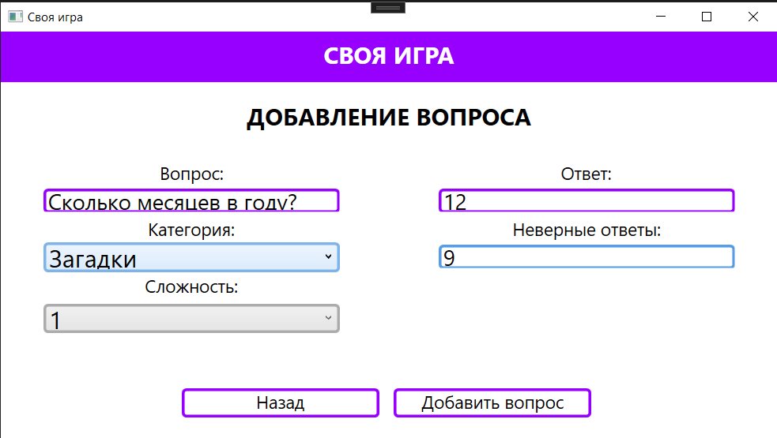
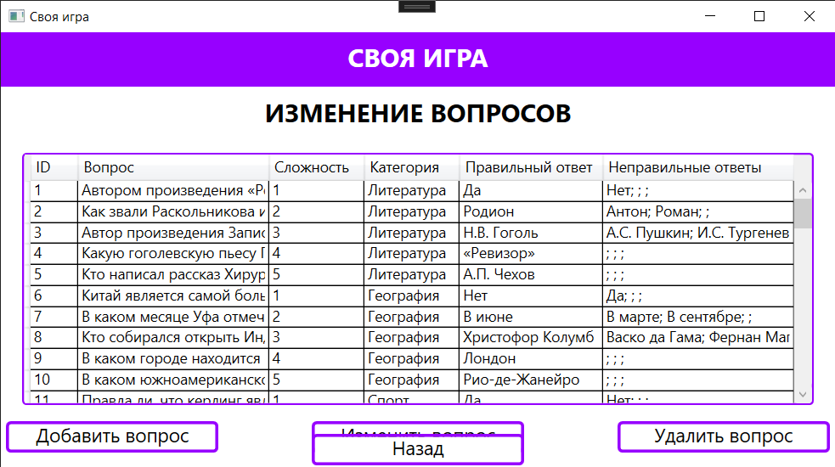
Дата теста | 2024-10-25
Приоритет тестирования | Высокий
(Малый / Средний / Высокий)
Заголовок / название теста | Проверка добавления нового вопроса администратором
Резюме испытания | Проверка корректного добавления нового вопроса администратором
Шаги тестирования | 1. Запустить программу;
 | 2. нажатие на кнопку "Авторизация";
 | 3. авторизация за администратора;
 | 4. выбор кнопки "Вопрос";
 | 5. нажатие на кнопку "Добавить вопрос";
 | 6. ввод вопроса в поле "Вопрос";
 | 7. выбор категории в поле "Категория";
 | 8. выбор сложности в поле "Сложность";
 | 9. добавление правильного ответа в поле "Ответ";
 | 10. добавление неправильного ответа в поле "Неправильные ответы";
 | 11. нажатие на кнопку "Добавить вопрос";
Тестовые данные | 1. Вопрос "Сколько месяцев в году?";
 | 2. категория "Вопросы на логику";
 | 3. сложность "1";
 | 4. ответ "12";
 | 5. неверный ответ "9".
Ожидаемый результат | Корректное добавление нового вопроса
Фактический результат | Новый вопрос был успешно добавлен
Статус (Pass/Fail) | Pass

Статистика
Диаграмма Pass/Fail
Pass | 7
Fail | 2
TOTAL | 9

